구성도
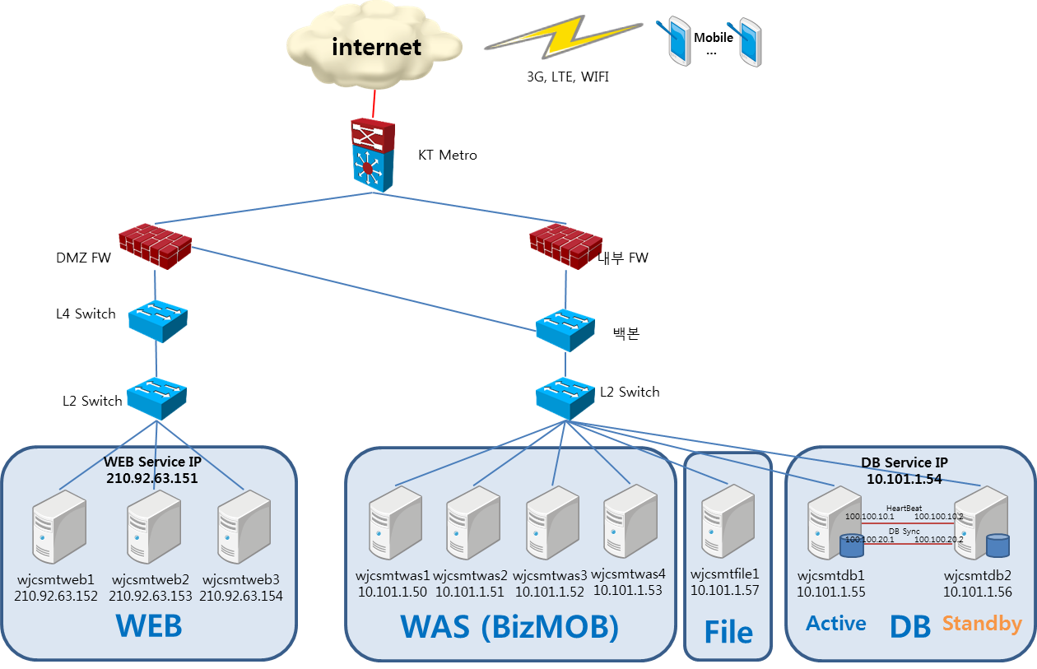
프로젝트 정보
고객사 | 웅진 코웨이
프로젝트 명 | 스마트폰 시스템 구축
요청자 | 코웨이 경영기획팀 최정석 차장
용도 | 총 10대 (WEB 3대, WAS 4대, DB 2대, FILE 1대)
설치위치 | KT IDC 2층
입고 예정일 | 7/31(화) 13:30
서버 구축 예정일 | 7/31(화) ~ 8/3(금)
App. 구축 예정일 | 8/6(월) ~
서비스 오픈 예정일 | 9월 초
서비스 대상 | 16,100명 (코디:13,000, 닥터:16,000, 홈케어닥터:15,000) 동접자 15~20% ,시스템은 20,000명 기준 산정

Cluster 구성 정보
1. Cluster 구성도
1) Mirror로 설정된 E: 드라이브는 Active node에서만 E 드라이브에 엑세스 가능하며, Standby node에서는 엑세스 불가 함 2) 서비스 IP (10.101.1.54) 는 Active node에서만 살아 있으며 ipconfig시 확인 가능 3) 두서버간 크로스케이블로 연결된 사설 IP는 Heartbeat 체크와 E 드라이브 sync 시 사용함
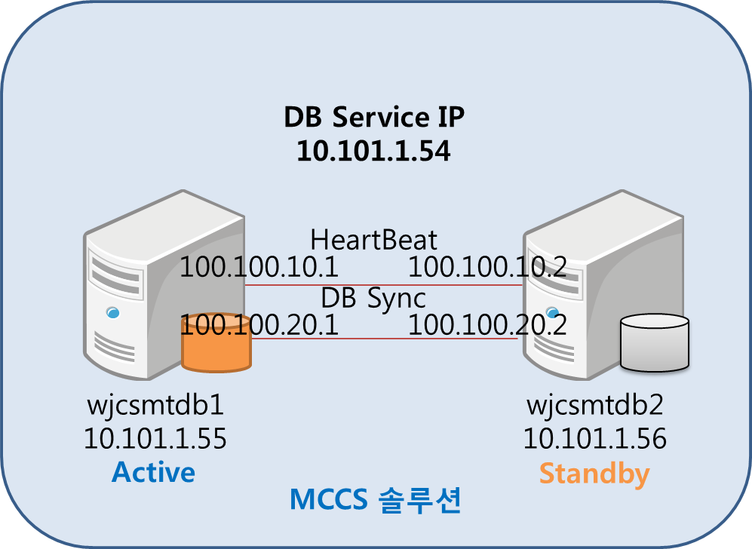

2. 클러스터 리소스
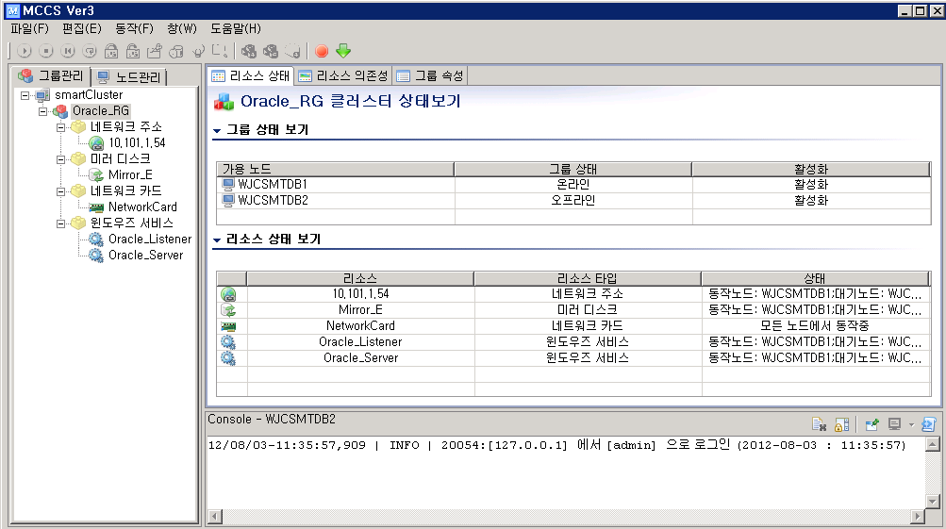

3. 서비스 설정 주의
1) 클러스터의 리소스로 등록된 서비스는 시작유형이 수동으로 변경됨 --> "자동"으로 변경 하면 안됨
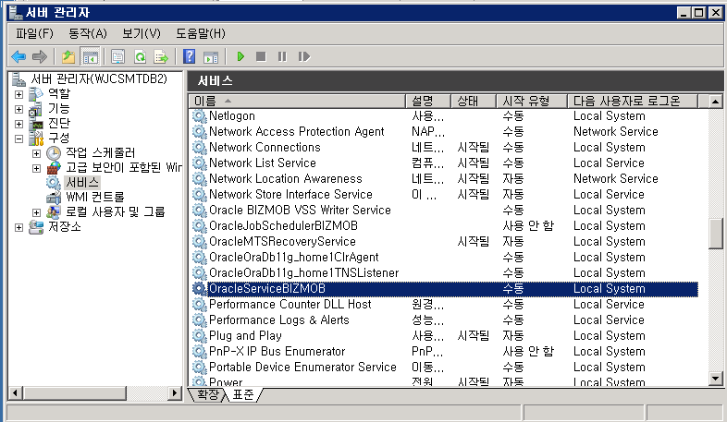

4. E 드라이브 데이터 싱크
1) 데이터 sync는 DataKeeper 를 통해서 Active node --> Standby node로 실시간 싱크

